Casus 1
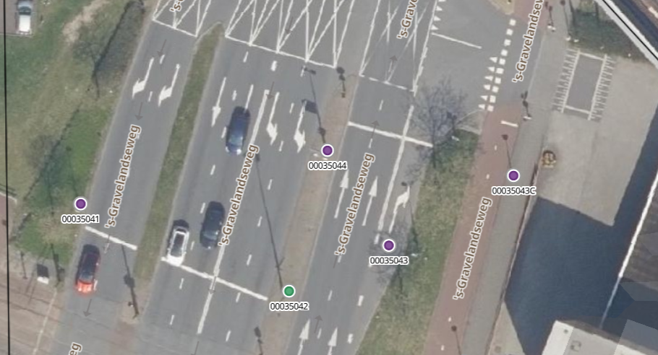
Informatie ten behoeve van casus 1

deelgemeente | straat | object_nummer | basisproduct | basisproductnaam | mast_plaatsdatum | mast_vervangingsdatum | leeftijd | mast_Conservering | mast_Kleur | mast_schilderdatum | mast_fabrikant | mast_hoogte | mast_materiaal | mast_uithouder | mast_uithouderlengte | mast_vorm | afscherming_product | armatuur_product | armatuur_plaatsdatum | Leeftijd | armatuur_vervangingsdatum | armatuur_fabrikant | dimmodule | lamp_product_id | lamp_product | kort | lamp_energieverbruik | lamp_levensduur | lamp_levensduureenheid | lamp_positie | lamp_nummer_object | lamp_plaatsdatum | lamp_vervangingsdatum | lamp_brandprotocol | lamp_brandprotocoluren | lamp_kleur | lamp_lumen | totaalvermogen_regel | totaalvermogen_KWH_per_jaar | mutated | updated
Schiedam | s-Gravelandseweg | '00035042 | mast | 18.00-ST-CON-UD-0.30-OPZ-0.20 | 1997-05-26 | 2037-05-26 | 28 | _ | RAL 7016 Antracietgrijs | 2004-08-01 | _ | 18.00 | STAAL VZ | _ | _ | _ | '- | PHILIPS LUMA BGP | 1997-05-25 | 28 | 2017-05-25 | Philips | 0 | 103171 | LED 200LED BGP627 | led | 200.00 | 50000 | uur | 1 | 1 | 2011-01-19 | 2022-12-12 | Nacht | 4200 | _ | _ | 200.00 | 840.00 | 1/19/11 | 9/13/23
Schiedam | s-Gravelandseweg | '00035042 | mast | 18.00-ST-CON-UD-0.30-OPZ-0.20 | 1997-05-26 | 2037-05-26 | 28 | _ | RAL 7016 Antracietgrijs | 2004-08-01 | _ | 18.00 | STAAL VZ | _ | _ | _ | '- | PHILIPS LUMA BGP | 1997-05-25 | 28 | 2017-05-25 | Philips | 0 | 103171 | LED 200LED BGP627 | led | 200.00 | 50000 | uur | 1 | 2 | 2011-01-19 | 2022-12-12 | Nacht | 4200 | _ | _ | 200.00 | 840.00 | 1/19/11 | 9/13/23

